2.Pivot vc
 | ปี
VC | 2561 | 2562 | 2563 | 2564 | 2565 | ผลรวมทั้งหมด
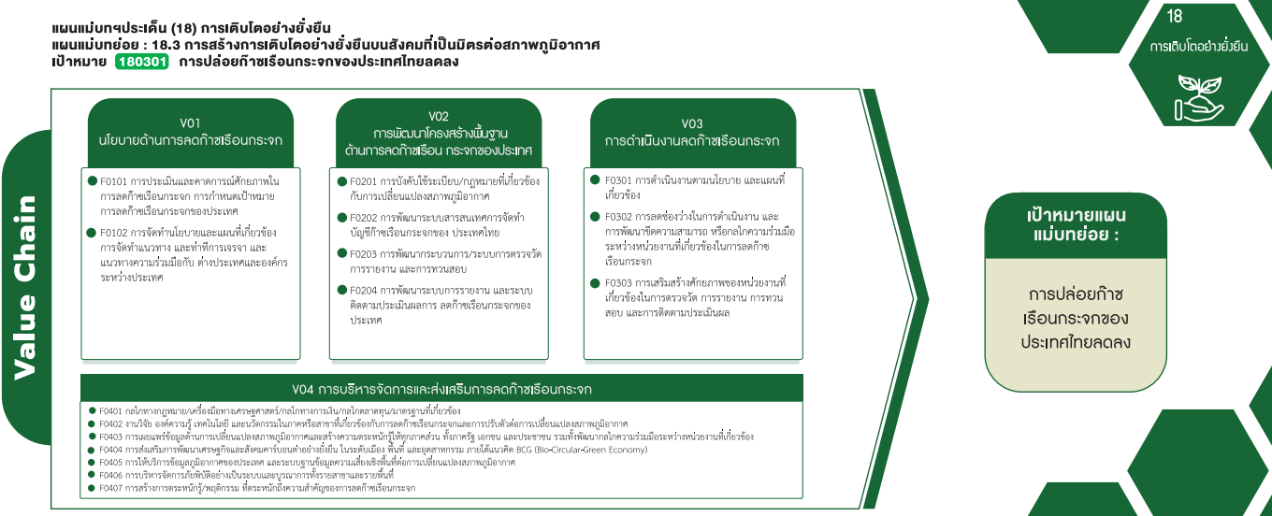
180301V01 |  | 2 | 19 |  |  | 21
180301F0101 |  | 1 | 15 |  |  | 16
180301F0102 |  | 1 | 4 |  |  | 5
180301V02 | 1 | 3 | 16 | 3 | 1 | 24
180301F0201 |  |  | 2 | 1 |  | 3
180301F0202 |  | 1 | 1 |  |  | 2
180301F0203 |  | 1 | 12 |  |  | 13
180301F0204 | 1 | 1 | 1 | 2 | 1 | 6
180301V03 | 3 | 11 | 51 | 13 | 20 | 98
180301F0301 | 3 | 3 | 10 |  |  | 16
180301F0302 |  | 7 | 20 | 11 | 20 | 58
180301F0303 |  | 1 | 21 | 2 |  | 24
180301V04 | 1 | 3 | 47 | 1 | 3 | 55
180301F0401 |  |  | 7 |  | 1 | 8
180301F0402 | 1 | 2 | 5 |  |  | 8
3 โครงการ
16 โครงการ
180301F0403 |  |  | 7 |  |  | 7
180301F0404 |  |  | 1 |  |  | 1
16 โครงการ
180301F0406 |  |  | 4 |  |  | 4
2 โครงการ
180301F0407 |  | 1 | 23 | 1 | 2 | 27
(ว่าง)
(ว่าง)
58 โครงการ
ผลรวมทั้งหมด | 5 | 19 | 133 | 17 | 24 | 198
5 โครงการ
13 โครงการ

6 โครงการ
24 โครงการ

21 โครงการ
24 โครงการ
98 โครงการ

55 โครงการ

8 โครงการ
8 โครงการ
7 โครงการ
1 โครงการ
0 โครงการ
4 โครงการ
27 โครงการ

